Pinout
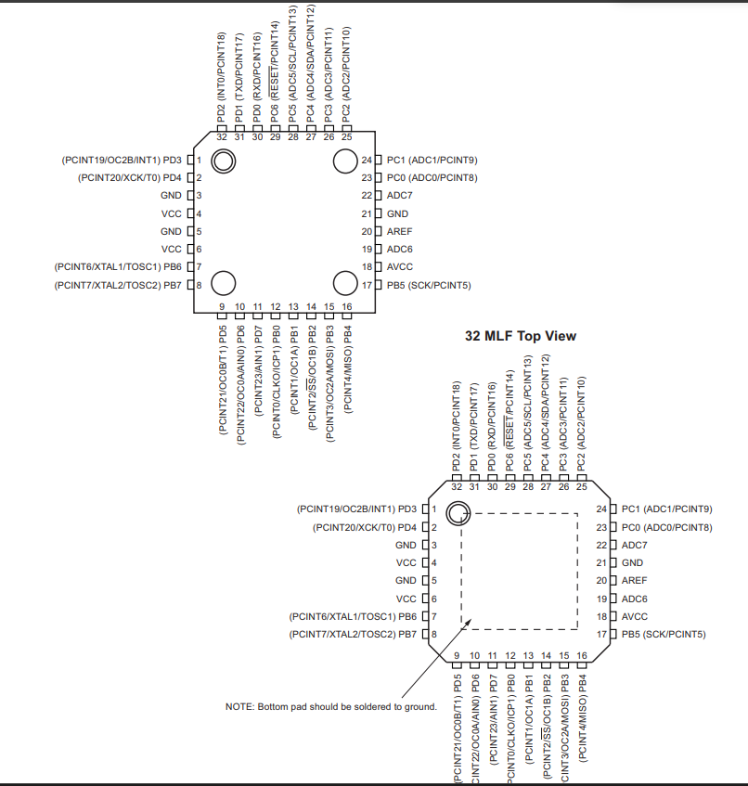
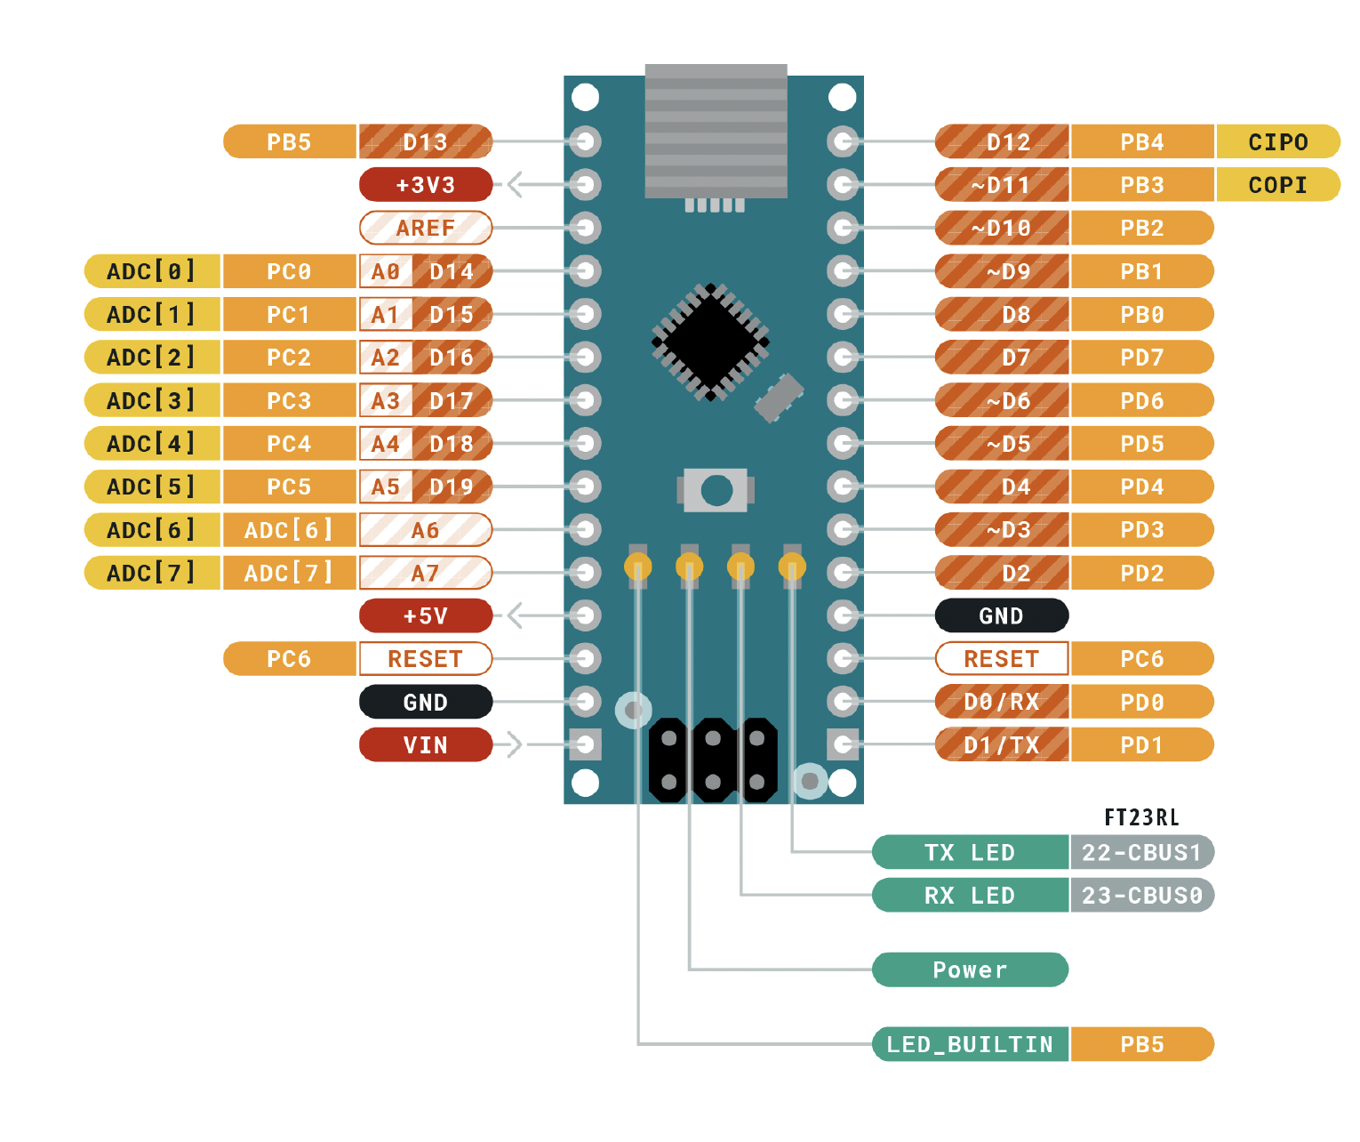
 |  | ATMEGA328P Pinout

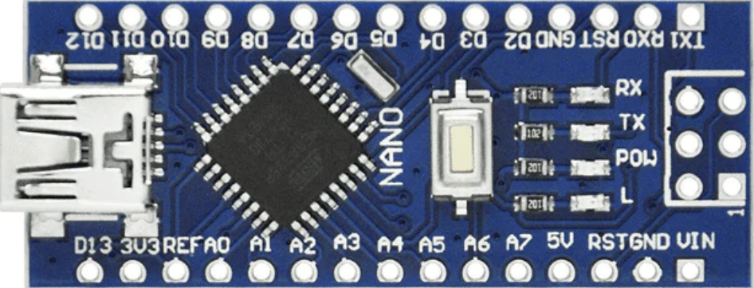
 |  | Función |  |  |  |  | Función
 |  |  | PB5 | D13 | D12 | PB4
Entradas | Descripción |  | 3V3 |  | D11 | PB3
PC3 | POT1 |  | REF |  | D10 | PB2
PC4 | POT2 | RS | PC0 | A0 | D9 | PB1 | D7
Salidas | Descripción | RW | PC1 | A1 | D8 | PB0 | D6
PC0 | RS | E | PC2 | A2 | D7 | PD7 | D5
PC1 | RW | POT1 | PC3 | A3 | D6 | PD6 | D4
PC2 | E | POT2 | PC4 | A4 | D5 | PD5 | D3
PC3 | POT1 |  | PC5 | A5 | D4 | PD4 | D2
PB3 | POT2 |  | ADC 6 | A6 | D3 | PD3 | D1
PB1 | D7 |  | ADC 7 | A7 | D2 | PD2 | D0
PB0 | D6 |  | 5V |  | GND
PD2 | D0 |  | PD6 | RST | RST | PC6
PD3 | D1 |  | GND |  | RX | PD0
PD4 | D2 |  | VIN |  | TX | PD1
PD5 | D3
PD6 | D4
PD7 | D5

